Tienda 1_Categorias
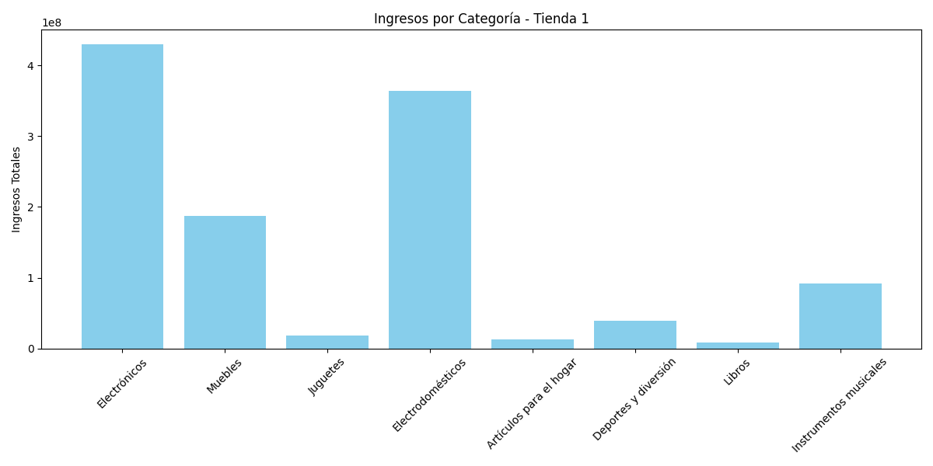
Categoría | Total Ventas | Cantidad Productos | Precio Promedio | Producto Más Vendido | Calificación Promedio | Costo Envío Promedio | Top Productos | Coordenada Más Repetida
Electrónicos | 429493500 | 448 | 958690.84821 | TV LED UHD 4K | 4.0044642857 | 51258.258929 | ['TV LED UHD 4K', 'Impresora', 'Auriculares'] | (4.60971, -74.08175)
Muebles | 187633700 | 465 | 403513.33333 | Armario | 3.9462365591 | 21494.408602 | ['Armario', 'Mesa de noche', 'Sofá reclinable'] | (4.60971, -74.08175)
Juguetes | 17995700 | 324 | 55542.283951 | Bloques de construcción | 4.0771604938 | 3023.1481481 | ['Bloques de construcción', 'Carrito de control remoto', 'Ajedrez de madera'] | (4.60971, -74.08175)
Electrodomésticos | 363685200 | 312 | 1165657.6923 | Microondas | 4.0320512821 | 61935.897436 | ['Microondas', 'Secadora de ropa', 'Refrigerador'] | (4.60971, -74.08175)
Artículos para el hogar | 12698400 | 171 | 74259.649123 | Cubertería | 3.7485380117 | 3764.9122807 | ['Cubertería', 'Set de ollas', 'Set de vasos'] | (4.60971, -74.08175)
Deportes y diversión | 39290000 | 284 | 138345.07042 | Balón de baloncesto | 3.8978873239 | 7468.6619718 | ['Balón de baloncesto', 'Bicicleta', 'Vaso térmico'] | (4.60971, -74.08175)
Libros | 8784900 | 173 | 50779.768786 | Modelado predictivo | 3.9768786127 | 2699.4219653 | ['Modelado predictivo', 'Dashboards con Power BI', 'Iniciando en programación'] | (4.60971, -74.08175)
Instrumentos musicales | 91299000 | 182 | 501642.85714 | Batería | 4.0494505495 | 26834.615385 | ['Batería', 'Guitarra eléctrica', 'Guitarra acústica'] | (4.60971, -74.08175)

Tienda 2_Categorias
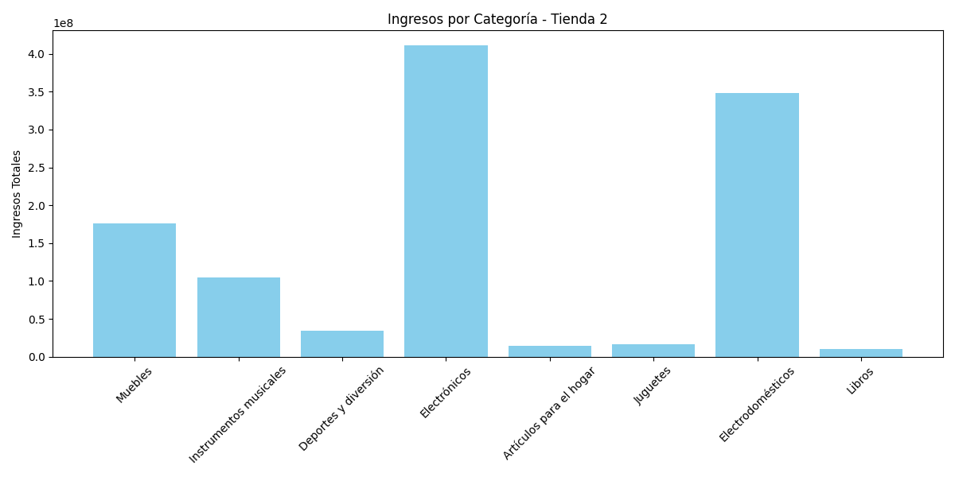
Categoría | Total Ventas | Cantidad Productos | Precio Promedio | Producto Más Vendido | Calificación Promedio | Costo Envío Promedio | Top Productos | Coordenada Más Repetida
Muebles | 176426300 | 442 | 399154.52489 | Armario | 4.092760181 | 21348.642534 | ['Armario', 'Silla de oficina', 'Cama box'] | (4.60971, -74.08175)
Instrumentos musicales | 104990300 | 224 | 468706.69643 | Batería | 4.0357142857 | 24811.160714 | ['Batería', 'Pandereta', 'Guitarra acústica'] | (4.60971, -74.08175)
Deportes y diversión | 34744500 | 275 | 126343.63636 | Cuerda para saltar | 4.0654545455 | 6826.5454545 | ['Cuerda para saltar', 'Vaso térmico', 'Balón de voleibol'] | (4.60971, -74.08175)
Electrónicos | 410831100 | 422 | 973533.41232 | Iphone 15 | 3.971563981 | 51692.417062 | ['Iphone 15', 'TV LED UHD 4K', 'Tablet ABXY'] | (4.60971, -74.08175)
Artículos para el hogar | 14746900 | 181 | 81474.585635 | Set de ollas | 4.0718232044 | 4424.3093923 | ['Set de ollas', 'Set de vasos', 'Olla de presión'] | (4.60971, -74.08175)
Juguetes | 15945400 | 313 | 50943.769968 | Bloques de construcción | 4.0255591054 | 2835.7827476 | ['Bloques de construcción', 'Muñeca bebé', 'Carrito de control remoto'] | (4.60971, -74.08175)
Electrodomésticos | 348567800 | 305 | 1142845.2459 | Microondas | 4.0721311475 | 60838.032787 | ['Microondas', 'Secadora de ropa', 'Lavadora de ropa'] | (4.60971, -74.08175)
Libros | 10091200 | 197 | 51224.365482 | Iniciando en programación | 3.9492385787 | 2821.319797 | ['Iniciando en programación', 'Modelado predictivo', 'Dashboards con Power BI'] | (4.60971, -74.08175)

Tienda 3_Categorias
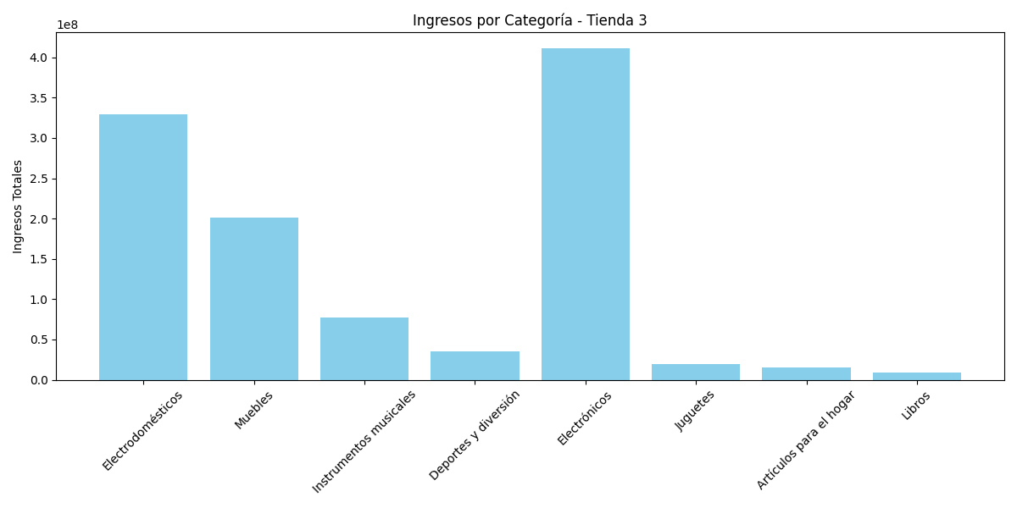
Categoría | Total Ventas | Cantidad Productos | Precio Promedio | Producto Más Vendido | Calificación Promedio | Costo Envío Promedio | Top Productos | Coordenada Más Repetida
Electrodomésticos | 329237900 | 278 | 1184308.9928 | Estufa | 4.0107913669 | 62928.776978 | ['Estufa', 'Lavavajillas', 'Refrigerador'] | (4.60971, -74.08175)
Muebles | 201072100 | 499 | 402950.1002 | Kit de bancas | 4.0981963928 | 21611.422846 | ['Kit de bancas', 'Mesa de comedor', 'Cama king'] | (4.60971, -74.08175)
Instrumentos musicales | 77380900 | 177 | 437180.22599 | Pandereta | 4.0056497175 | 23213.559322 | ['Pandereta', 'Guitarra acústica', 'Batería'] | (4.60971, -74.08175)
Deportes y diversión | 35593100 | 277 | 128494.94585 | Cuerda para saltar | 3.9386281588 | 6942.599278 | ['Cuerda para saltar', 'Bicicleta', 'Balón de baloncesto'] | (4.60971, -74.08175)
Electrónicos | 410775800 | 451 | 910811.08647 | Smart TV | 3.9866962306 | 48460.97561 | ['Smart TV', 'Impresora', 'Tablet ABXY'] | (4.60971, -74.08175)
Juguetes | 19401100 | 315 | 61590.793651 | Carrito de control remoto | 4.1968253968 | 3306.984127 | ['Carrito de control remoto', 'Juego de mesa', 'Ajedrez de madera'] | (4.60971, -74.08175)
Artículos para el hogar | 15060000 | 177 | 85084.745763 | Set de ollas | 4.0734463277 | 4589.8305085 | ['Set de ollas', 'Olla de presión', 'Cubertería'] | (4.60971, -74.08175)
Libros | 9498700 | 185 | 51344.324324 | Modelado predictivo | 4.0486486486 | 2683.2432432 | ['Modelado predictivo', 'Iniciando en programación', 'Ciencia de datos con Python'] | (4.60971, -74.08175)

Tienda 4_Categorias
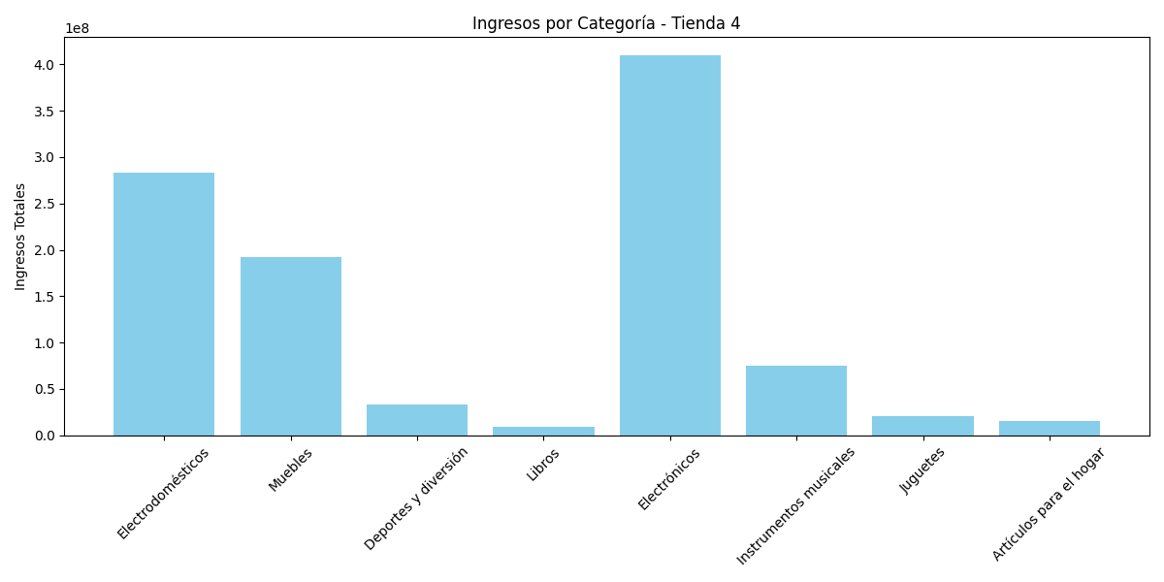
Categoría | Total Ventas | Cantidad Productos | Precio Promedio | Producto Más Vendido | Calificación Promedio | Costo Envío Promedio | Top Productos | Coordenada Más Repetida
Electrodomésticos | 283260200 | 254 | 1115197.6378 | Microondas | 3.9291338583 | 59143.700787 | ['Microondas', 'Estufa', 'Lavavajillas'] | (4.60971, -74.08175)
Muebles | 192528900 | 480 | 401101.875 | Cama box | 3.9979166667 | 21323.541667 | ['Cama box', 'Cama king', 'Mesa de noche'] | (4.60971, -74.08175)
Deportes y diversión | 33350100 | 277 | 120397.47292 | Balón de baloncesto | 4.0541516245 | 6390.2527076 | ['Balón de baloncesto', 'Balón de voleibol', 'Vaso térmico'] | (4.60971, -74.08175)
Libros | 9321300 | 187 | 49846.524064 | Dashboards con Power BI | 4.0427807487 | 2891.4438503 | ['Dashboards con Power BI', 'Modelado predictivo', 'Iniciando en programación'] | (4.60971, -74.08175)
Electrónicos | 409476100 | 451 | 907929.26829 | Smart TV | 4.0066518847 | 48399.778271 | ['Smart TV', 'Impresora', 'Asistente virtual'] | (4.60971, -74.08175)
Instrumentos musicales | 75102400 | 170 | 441778.82353 | Pandereta | 3.9117647059 | 23258.235294 | ['Pandereta', 'Batería', 'Guitarra acústica'] | (4.60971, -74.08175)
Juguetes | 20262200 | 338 | 59947.337278 | Carrito de control remoto | 3.9881656805 | 3291.4201183 | ['Carrito de control remoto', 'Bloques de construcción', 'Muñeca bebé'] | (4.60971, -74.08175)
Artículos para el hogar | 15074500 | 201 | 74997.512438 | Cubertería | 4.0099502488 | 4249.2537313 | ['Cubertería', 'Set de ollas', 'Olla de presión'] | (4.60971, -74.08175)

